RESIDENCIAL
PROYECTOS RESIDENCIALES: VIVIENDA UNIFAMILIAR, MULTIFAMILIAR, CONDOMINIO VERTICAL U HORIZONTAL

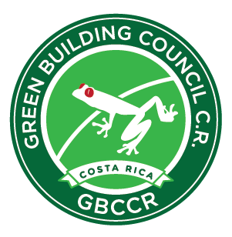
 |  | Precio de Certificación para VIVIENDA

 | FORMULA 1 | Para 5 unidades o MENOS
 |  | Unidades | Precio Certificación US$ | Valor por Unidad
 |  | 1 | $1,000.00 | $1,000.00

 | FORMULA 2 | Para 6 unidades y HASTA 2525 unidades
 |  | Unidades | Precio Certificación US$ | Valor por Unidad
 |  | 7 | $4,425.09 | $632.16

 | FORMULA 3 | Para MAS de 2525 unidades
 |  | Unidades | Precio Certificación US$ | Valor por Unidad
 |  | 2,526 | $126,300.00 | $50.00

MODO DE USO DEL CUADRO:
Introduzca el número de las unidades que desea certificar, en la casilla ubicada directamente bajo "unidades".
El costo de certificación aparecerá en la casilla de al lado de las Unidades
Adicionalmente, en la siguiente casilla aparece el precio por unidad
Todos los precios se encuentran US$

 |  | 1

